상품제안서
우리 방짜유기 반상기&수저 2인용 10P (겹보자기 포장) | 상품코드: S22156

 |  |  |  |  |  |  | 02-713-8555 | www.synergygift.co.kr
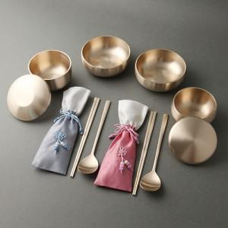

【상세/제작정보】 | <p>※수저세트 레이저인쇄 기준입니다.</p><p>※케이스 인쇄는 별도 문의 바랍니다.​(실크인쇄)</p>

【인쇄/포장옵션】 | 레이저 / 포장지포장

【공급단가】 | 수량 | 5~ | 20~ | 50~ | 100~ | 300~
*VAT별도 | 단가 | 237,500원 | 231,800원 | 222,300원 | 216,600원 | 210,900원

【상품 URL】 | https://www.synergygift.co.kr:443/src/goods_detail.php?gdno=22156

